Sheet2
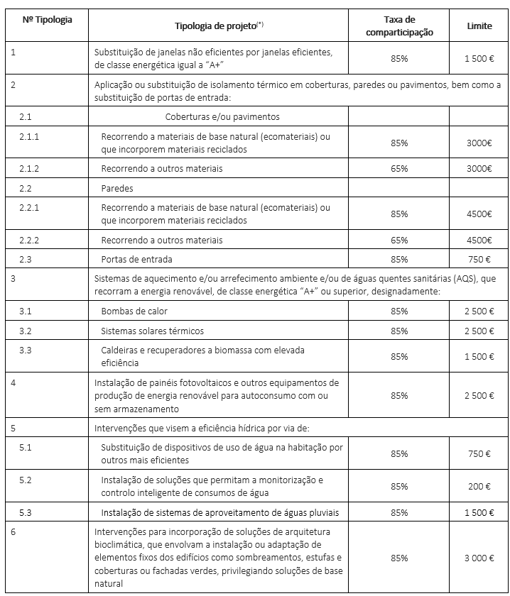
 |  | Preço s/IVA | Nº máximo de interiores | Potência Nom. (kW) Arref/Aquec
 | 2MXM40N | 1.125 | 2 | 4,0/4,4 | A+++/A++
 | 2MXM50N | 1.215 | 2 | 5,0/5,7
 | 2MXM68N | 1.58 | 2 | 6,8/8,6
 | 3MXM40N8 | 1.265 | 3 | 4,0/4,6
 | 3MXM52N8 | 1.4 | 3 | 5,2/6,8
 | 3MXM68N9 | 1.77 | 3 | 6,8/8,6
 | 4MXM68N9 | 2.085 | 4 | 6,8/8,6
 | 4MXM80N9 | 2.55 | 4 | 8,0/9,6
 | 5MXM90N9 | 2.79 | 5 | 9,0/10,4

N.º | Elemento construtivo ou sistema técnico | Tipo de intervenção | Custo (€/m2)
1 | Cobertura . . . . . . . . . . . . . . . . . . . . . . . . . . | Telha e estrutura de madeira . . . . . . . . . . . . . . . . . . . . . . | 140
2 |  | Telha e esteira em betão . . . . . . . . . . . . . . . . . . . . . . . . . | 85
3 |  | Chapa sandwich. . . . . . . . . . . . . . . . . . . . . . . . . . . . . . . . | 85
4 |  | Zinco. . . . . . . . . . . . . . . . . . . . . . . . . . . . . . . . . . . . . . . . . | 180
5 |  | Terraço . . . . . . . . . . . . . . . . . . . . . . . . . . . . . . . . . . . . . . . | 100
6 | Fachadas . . . . . . . . . . . . . . . . . . . . . . . . . . | Isolamento térmico pelo interior . . . . . . . . . . . . . . . . . . . . | 50
7 |  | Isolamento térmico contínuo, pelo exterior (ETICS). . . . . | 60
8 |  | Isolamento térmico contínuo pelo exterior (fachada ventilada). | 160
9 | Vãos Envidraçados. . . . . . . . . . . . . . . . . . . | Substituição de vãos envidraçados . . . . . . . . . . . . . . . . . | 300
N.º | Elemento construtivo ou sistema técnico | Tipo de intervenção | Custo (€/m2)
10 |  | Substituição de vãos envidraçados com dispositivos de sombreamento pelo interior. | 350
11 |  | Substituição de vãos envidraçados com dispositivos de sombreamento pelo exterior. | 400
12 | Pavimento em contacto com o solo . . . . . . | Impermeabilização e isolamento térmico de pavimento em contacto com o solo. | 80
13 | Energias renováveis. . . . . . . . . . . . . . . . . . | Instalação de coletores solares térmicos . . . . . . . . . . . . . | 30
14 |  | Instalação de painéis fotovoltaicos. . . . . . . . . . . . . . . . . . | 40
15 | Sistema de aquecimento centralizado . . . . | Nova instalação . . . . . . . . . . . . . . . . . . . . . . . . . . . . . . . . | 300
16 | Sistema de arrefecimento. . . . . . . . . . . . . . | Nova instalação . . . . . . . . . . . . . . . . . . . . . . . . . . . . . . . . | 300
17 | Sistema de ventilação . . . . . . . . . . . . . . . . | Admissão e extração de ar. . . . . . . . . . . . . . . . . . . . . . . . | 10
18 | Águas e Esgotos . . . . . . . . . . . . . . . . . . . . | Substituição da rede de águas e esgotos . . . . . . . . . . . . | 15
19 | Instalações . . . . . . . . . . . . . . . . . . . . . . . . . | Instalação de nova rede elétrica e de telecomunicações | 15
20 |  | Instalação de rede de gás . . . . . . . . . . . . . . . . . . . . . . . . | 5
21 |  | Substituição da rede de águas pluviais . . . . . . . . . . . . . . | 10
22 | Obras no interior. . . . . . . . . . . . . . . . . . . . . | Obras interiores com alteração de divisórias . . . . . . . . . . | 200
24 |  | Obras interiores sem alteração de divisórias e alteração de instalações sanitárias. | 150
24 |  | Obras interiores sem alteração de divisões e sem alteração de instalações sanitárias. | 100

unidades exteriores
 | Preço s/IVA | Nº máximo de interiores | Potência Nom. (kW) Arref/Aquec
2MXM40N | 1.125 | 2 | 4,0/4,4 | A+++/A++
2MXM50N | 1.215 | 2 | 5,0/5,7
2MXM68N | 1.58 | 2 | 6,8/8,6
3MXM40N8 | 1.265 | 3 | 4,0/4,6
3MXM52N8 | 1.4 | 3 | 5,2/6,8
3MXM68N9 | 1.77 | 3 | 6,8/8,6
4MXM68N9 | 2.085 | 4 | 6,8/8,6
4MXM80N9 | 2.55 | 4 | 8,0/9,6
5MXM90N9 | 2.79 | 5 | 9,0/10,4

unidades interiores
FTXM20R | 365
FTXM25R | 405
FTXM35R | 520
FTXM42R | 595
FTXM50R | 640
FTXM60R | 700
FTXM71R | 890

